关系图
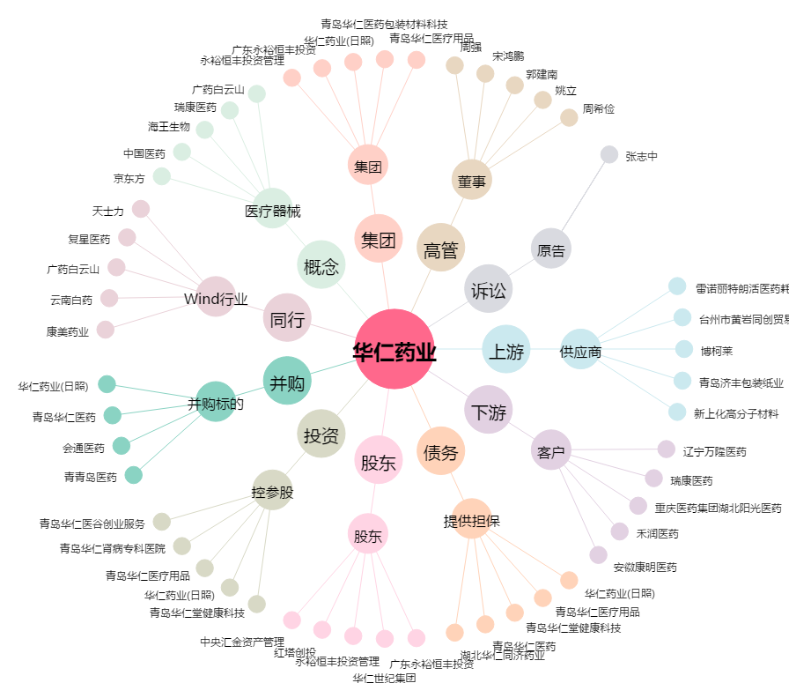
华仁药业[300110.SZ] - 关系概览图

